Dropdown
รายละเอียดการตัวเลือก Drop Down
หน้านี้เป็นการแสดงรายละเอียดของการตัวเลือก Drop Down ในส่วนที่ ส่วนที่ 2: การประเมินวัตถุประสงค์ด้านความปลอดภัย (CIA) และส่วนที่ 3: การประเมินความเสี่ยงของการเปิดเผยข้อมูลโดยไม่ได้รับอนุญาต เพื่อให้ท่านมีความเข้าใจในการตอบเครื่องมือมากขึ้น ทั้งนี้ หน่วยงานของรัฐสามารถกำหนดเกณฑ์การพิจารณาระดับผลกระทบให้เหมาะสมกับบริบทขององค์กรได้ โดยแก้ไขรายละเอียดในที่ ตาราง Dropdown |  |  |  |  |  |  |  | ใช่
 |  |  |  |  |  |  |  | ไม่
หากต้องการดูรายละเอียด Dropdown ในแบบประเมิน ส่วนที่ 2: |  | คลิกที่นี่
หากต้องการดูรายละเอียด Dropdown ในแบบประเมิน ส่วนที่ 3: |  | คลิกที่นี่
หากต้องการดูข้อสรุปแนวทางการจัดหมวดหมู่และระดับชั้นข้อมูล: |  | คลิกที่นี่

ตาราง Dropdown ในส่วนที่ 2: การประเมินวัตถุประสงค์ด้านความปลอดภัย (CIA)
ค่าผลกระทบ | C | I | A |  |  |  |  |  | CSP | List
1 | ต่ำ (ผลกระทบจากการเปิดเผยข้อมูลน้อย/จำกัด) | ต่ำ (แก้ไขได้ทันที) | ต่ำ (ไม่ส่งผลกระทบต่องานหลัก)
2 | กลาง (ผลกระทบจากการเปิดเผยข้อมูลมาก/วงกว้าง) | กลาง (แก้ไขได้ ต้องใช้ระยะเวลา/กู้คืนได้) | กลาง (กระทบต่อการทำงานหลัก แต่แก้ไขได้)
3 | สูง (ผลกระทบจากการเปิดเผยข้อมูลมากที่สุด/ประเทศ) | สูง (ไม่สามารถแก้ไขหรือกู้คืนได้/ข้อมูลหาย ) | สูง (กระทบต่อการทำงานหลัก ไม่สามารถทำงานได้)
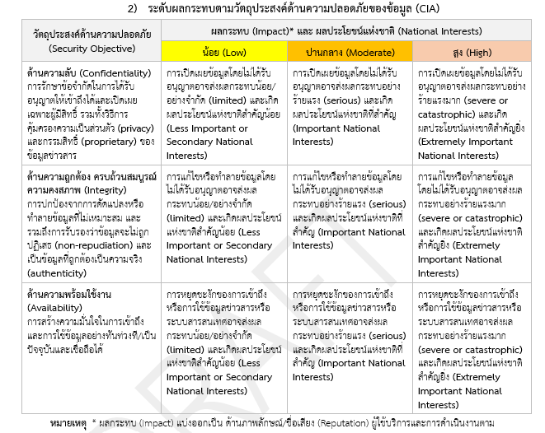

ตาราง Dropdown ส่วนที่ 3: การประเมินความเสี่ยงของการเปิดเผยข้อมูลโดยไม่ได้รับอนุญาต
ในส่วนที่ 3 ค่าความเสี่ยงที่จะประเมินได้เกิดขึ้นจาก ผลกระทบ (Impact) * โอกาสจะเกิดขึ้นของข้อมูลจะถูกเปิดเผยข้อมูลโดยไม่ได้รับอนุญาต (Likelihood) รายละเอียด สรุปได้ 4 ข้อ ดังนี้
1) การประเมินผลกระทบ (Impact) |  |  |  |  |  | 2) การประเมินโอกาสจะเกิดขึ้นของข้อมูลจะถูกเปิดเผยข้อมูลโดยไม่ได้รับอนุญาต (Likelihood)
ค่าผลกระทบ | การเงินและสินทรัพย์ | ด้านภาพลักษณ์/ชื่อเสียง | ด้านผู้ใช้บริการหรือประชาชน | ด้านการดำเนินงานตามกฎหมาย | ด้านความมั่นคงของรัฐ (ผลรวมเฉลี่ย CIA จากส่วนที่ 2) ไม่ต้องกรอกรายละเอียด | ค่าโอกาสที่จะเกิดขึ้น | โอกาสที่จะเกิด
1 | มูลค่าความเสียหายในระดับต่ำ | ต่ำ (ระดับองค์กร) | ต่ำ (ระดับองค์กร) | ต่ำ (ได้รับบทลงโทษตามกฎหมายปกครอง) | ต่ำ (กระทบ CIA ระดับต่ำ) | 1 | น้อยมาก (แทบจะไม่เกิด หรือปีละ 1 ครั้ง)
2 | มูลค่าความเสียหายในระดับกลาง | กลาง (กลุ่มองค์กร) | กลาง (ข้ามองค์กร) | กลาง (ได้รับบทลงโทษตามกฎหมายปกครองและกฎหมายแพ่ง) | กลาง (กระทบ CIA ระดับกลาง) | 2 | น้อยครั้ง (ปีละไม่เกิน 2 ครั้ง)
3 | มูลค่าความเสียหายในระดับสูง | สูง (ประเทศ) | สูง (กลุ่มองค์กร) | สูง (ได้รับบทลงโทษทางกฎหมายปกครองและกฎหมายแพ่ง และกฎหมายอาญา) | สูง (กระทบ CIA ระดับสูง) | 3 | บางครั้ง (ไตรมาสละ 1 ครั้ง)
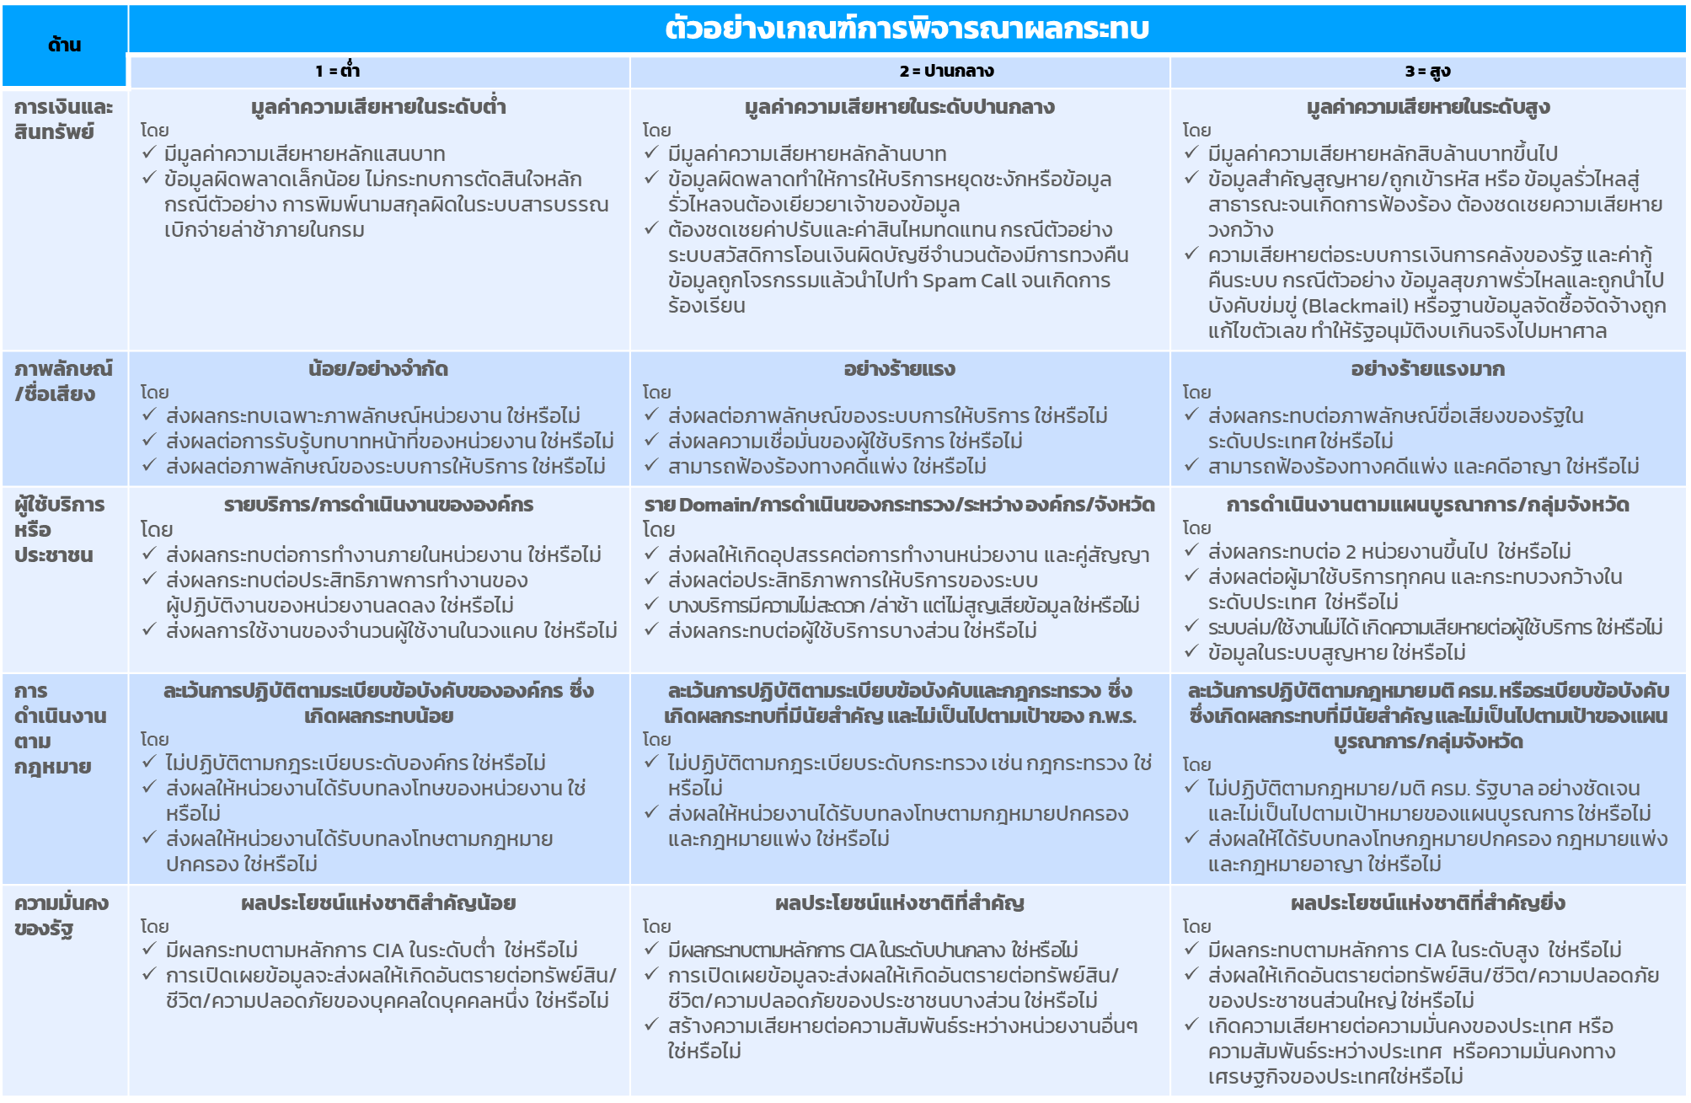
 |  |  |  |  |  | 4 | สูง (ปีละ 6-10 ครั้ง)
 |  |  |  |  |  | 5 | สูงมาก (ขั้นต่ำเดือนละครั้ง)
 |  |  | 3) ตารางผลการคำนวนความเสี่ยงในแต่ละด้าน ซึ่งผลกระทบทุกด้านต้องคำนวนร่วมกับ โอกาสที่จะเกิดขึ้นฯ
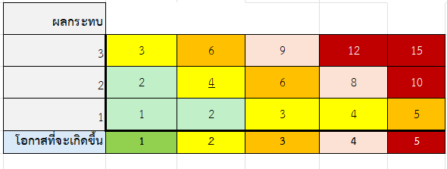

 |  |  | 4) ตารางผลเสี่ยงในภาพรวม จากการนำความเสี่ยงทั้ง 5 ด้านในข้อ 2) มาเฉลี่ยกัน

ข้อสรุปแนวทางการจัดหมวดหมู่และระดับชั้นข้อมูล

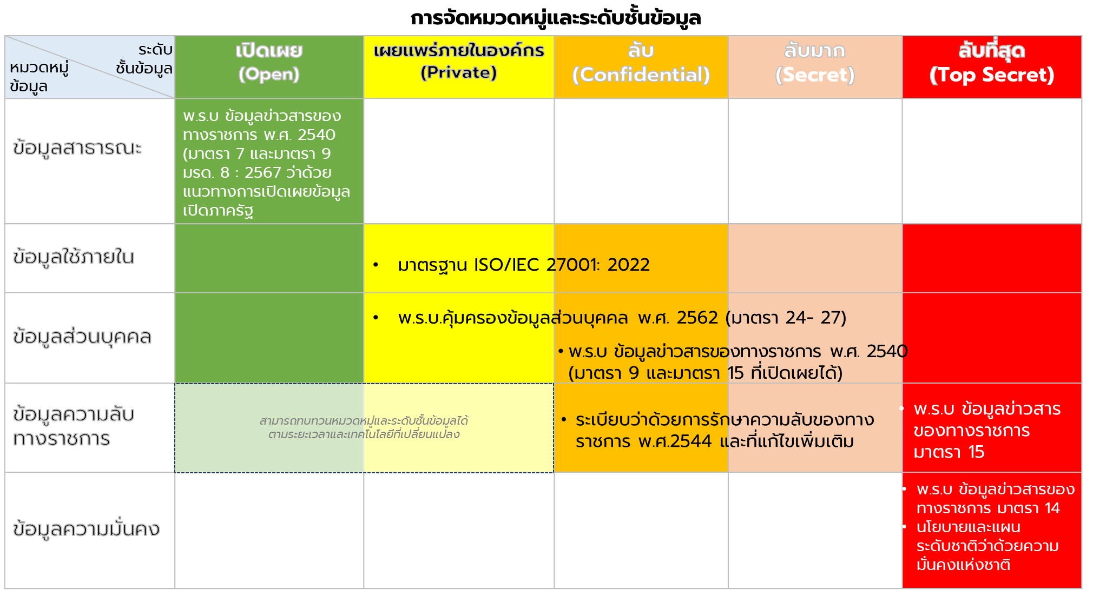
 | ข้อมูลควรมีการจัดหมวดหมู่และระดับชั้นข้อมูลตามกรอบธรรมาภิบาลข้อมูลภาครัฐ โดย - หมวดหมู่ข้อมูลสาธารณะ สามารถจัดระดับชั้นข้อมูลได้ในระดับเปิดเผย - หมวดหมู่ข้อมูลใช้ภายใน หมวดหมู่ข้อมูลส่วนบุคคล สามารถจัดอยู่ได้ทุกระดับชั้นข้อมูล - หมวดหมู่ข้อมูลความลับทางราชการ สามารถจัดอยู่ในระดับชั้นลับเป็นต้นไป - หมวดหมู่ข้อมูลความมั่นคง สามารถจัดอยู่ในระดับชั้นลับที่สุด

